상품제안서
르웨이 규조토 티코스터 | 상품코드: S46339

 |  |  |  |  |  |  | 02-713-8555 | www.synergygift.co.kr
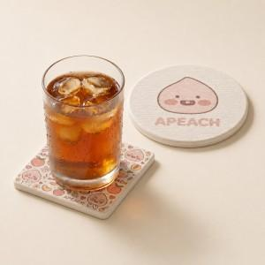 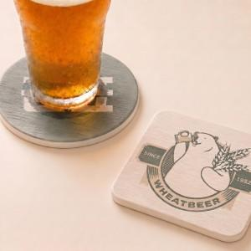 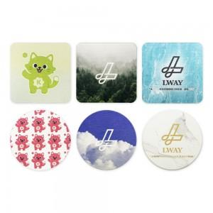

【상세/제작정보】

【인쇄/포장옵션】 | 풀칼라 / 포장불가능

【공급단가】 | 수량 | 500~ | 1,000~ | 3,000~ | 5,000~ | 10,000~
*VAT별도 | 원형 | 2,080원 | 1,960원 | 1,870원 | 1,820원 | 1,790원
 | 사각형 | 2,080원 | 1,960원 | 1,870원 | 1,820원 | 1,790원

【상품 URL】 | https://www.synergygift.co.kr:443/src/goods_detail.php?gdno=46339

